Onderwijsgroep MF
Onderwijs Groep Midden-Friesland
 | OSG Sevenwolden Grou | OSG Sevenwolden Plein Joure | OSG Sevenwolden Keicollege | OSG Sevenwolden Praktijkonderwijs Compagnie | OSG Sevenwolden Buitenbaan | OSG Sevenwolden Fedde Schurer | Bornego College De Beugel | Bornego College Lyceum | Bornego College Junior | Kiim | Totalen Onderwijsgroep Midden Friesland
 | 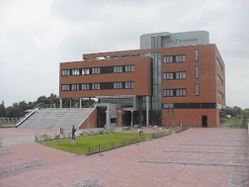 | 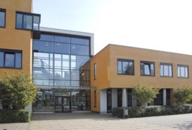 | 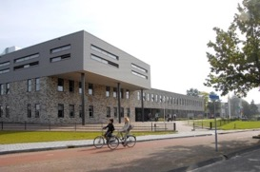 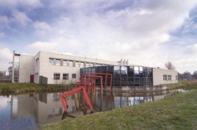 |  | 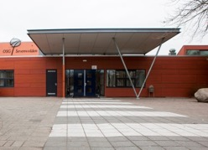 | 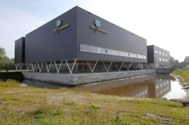 | 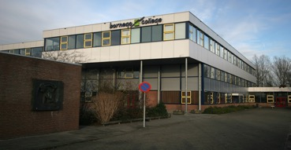 | 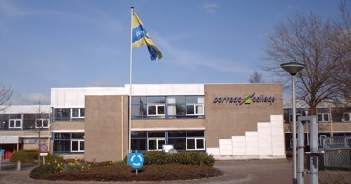 | 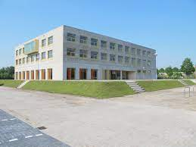 |  | 
Adres | Burstumerdyk 5 | Pasteurweg 1-3 | Ds. Kingweg 8/10 |  | Buitenbaan 5 | Schans 100 | Beugel 68 | Ds.kingweg 1 | Ds.kingweg 2 | Buitenbaan 5
Postcode Plaats | 9001 ZC Grou | 8503 AB Joure | 8446 KZ Heerenveen |  | 8441 HB Heerenveen | 8441 AE Heerenveen | 8447 AH Heerenveen | 8446 KZ Heerenveen | 8446KZ Heerenveen | 8441 HB Heerenveen
Telefoonnummer | 0566-621274 | 0566-625145 | 0513-625345 | 0513-521355 | 0513-644960 | 0513-657310 | 0513 80 18 00 | 0513 80 18 00 | 0513 80 18 00 | 06-27873197
Brinnummer | 14FW | 14FW | 14FW | 26KP | 14FW | 14FW | 25CV-00 | 25CV-00 | 25CV-00 | 14FW
Bestuurder | Drs. M. Sprenger
Algemeen E-mailadres
Digitaal Factuuradres
Gegevens (peildatum 1 januari 2023)
Aantal leerlingen | 254 | 570 | 475 | 176 | 382 | 1086 | Zie Lyceum | 1308 | Zie Lyceum | 195 | 4446
Aantal onderwijzend personeel |  |  |  |  |  |  |  |  |  |  | 397
Aantal onderwijs ondersteunend personeel |  |  |  |  |  |  |  |  |  |  | 153
Onderwijs aanbod | klas 1 en 2 vmbo-b en -k, klas 1 t/m 4 mavo, klas 1-3 havo, atheneum en gymnasium | klas 1 vmbo-b en vmbo-k, klas 1-4 mavo, klas 1-3 havo, klas 1-3 atheneum | vmbo-b en vmbo-k (klas 1-4) | praktijkonderwijs | klas 1 en 2 vmbo-b en vmbo-k, mavo, havo, atheneum en gymnasium (alle leerjaren, gefaseerd ingevoerd) | mavo, havo, atheneum en gymnasium | Tijdelijke locatie voor Buitenbaan | mavo, havo, atheneum en gymnasium | mavo, havo, atheneum en gymnasium | De school voor 10 tot 18 jarigen
Inventarisatie Audio Visuele Middelen
Merk(en) Touchscreens
Touchscreen 55 Inch
Touchscreen 65 Inch |  | 6 |  |  |  |  |  | 1 |  |  | 7
Touchscreen 75 Inch |  | 8 | 26 | 18 | 3 | 8 | 5 | 12 | 20 |  | 100
Touchscreen 85 Inch |  |  |  |  |  |  | 2 | 1 | 1 |  | 4
Merk(en) Televisies
Televisie (non-touch) >75 inch | 6 |  |  | 4 | 3 | 4
Televisie (non-touch) 32-65 Inch |  | 3 |  |  |  | 4 | 1 | 1 | 0 | 0 | 9
Merk(en) Beamers
Short throw Beamer | 13 | 21 | 1 |  | 25 | 34 | 7 | 0 | 0 | 0 | 101
Longthrow Beamer |  |  |  | 0 |  |  | 1 | 1 | 0 | 0 | 2
Audio apparaten (kantine opstellingen) | 1 | 1 | 1 | 1 | 1 | 1 | 1 | 1 | 1 |  | 9
Speakersets in lokalen (indien van toepassing) |  |  |  | 0 |  |  | 7 | 0 | 0 | 0 | 7
Prognose bestellingen | Gefaceerd vervangen van beamers voor Touchscreens

OSG Singelland
OSG Singelland
 | Singelland BHS | Singelland VHS | Singelland Het Drachtster Lyceum | Singelland De Venen | Singelland VO Surhuisterveen | Singelland ISK | Singelland Burgum | Singelland Burgum | Totalen OSG Singelland
 | 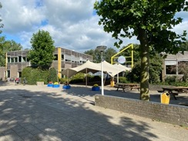 | 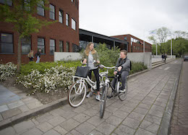 | 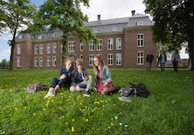 | 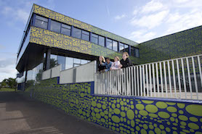 | 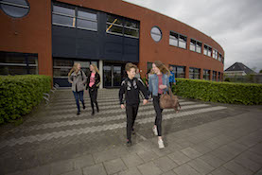 | 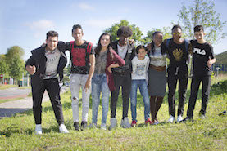 | 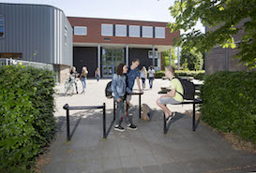
Adres | Hendrik Ringenoldusstrjitte 3 | Van Haersmasingel 37 | Torenstraat 28 | De Ring 4 | Langelaan 18 | Zetveld 38 | Schoolstraat 101 | Minnertshof 17
Postcode Plaats | 8401 PV Gorredijk | 9201 KN Drachten | 9201 JW Drachten | 9202 NW. Drachten | 9231 EN. Surhuisterveen | 9202 LM. Drachten | 9251 EB. Burgum | 9251 BH. Burgum
Telefoonnummer
Brinnummer | 01WM | 04YE | 04YE | 04YE | 04YE | 04YE | 04YE | 04YE
Bestuurder | Dhr. Drs. P. Schram
Algemeen E-mailadres
Digitaal Factuuradres | facturen@singelland.nl
Gegevens (peildatum 1 januari 2023)
Aantal leerlingen | 458 | 780 | 1319 | 221 | 454 | 217 | 244 | 72 | 3765
Aantal onderwijzend personeel | 52 | 73 | 96 | 27 | 44 | 28 | 22 | 6 | 348
Aantal onderwijs ondersteunend personeel |  |  |  |  |  |  |  |  | 0
Onderwijs aanbod | VMBO, HAVO-voorbereidend | VMBO, OOM | HAVO, VWO | Praktijkonderwijs | VMBO, HAVO (-onderhouw) | Internationale schakelklassen | VMBO, HAVO (-onderbouw) | HAVO (bovenbouw)
Inventarisatie Audio Visuele Middelen
Merk(en) Touchscreens | Prowise | Prowise | Prowise | Prowise | Prowise | Prowise | Prowise | Prowise
Touchscreen 55 Inch |  |  | 1 | 2
Touchscreen 65 Inch | 2 | 8 |  | 4 | 1 |  | 1 |  | 16
Touchscreen 75 Inch |  | 2 |  | 6 | 7 | 4 | 5 |  | 24
Touchscreen 85 Inch | 10 | 36 |  |  |  | 5 | 3 |  | 54
Merk(en) Televisies | LG, Salora |  |  | Samsung/ Sony
Televisie (non-touch) >75 inch | 1 |  |  | 3 |  |  |  |  | 4
Televisie (non-touch) 32-65 Inch | 1
Merk(en) Beamers | Epson, Sanyo, Hitachi |  | Epson |  | Epson |  |  |  | 0
Short throw Beamer | 18 |  | 39 |  | 1
Longthrow Beamer | 10 |  |  |  |  |  |  |  | 10
Audio apparaten (kantine opstellingen) | 1 |  |  |  |  |  |  |  | 1
Speakersets in lokalen (indien van toepassing) | Apart (Short throw, zelfde aantallen) |  |  |  |  |  |  |  | 0
Prognose bestellingen | Gefaceerd vervangen van beamers voor Touchscreens

OVO Fryslân-Noord
Stichting Openbaar Voortgezet Onderwijs Fryslân-noord
 | PJ Dalton Dokkum | PJ Stedelijk Gymnasium (twee bij elkaar liggende gebouwen) |  | PJ Leeuwarder Lyceum | PJ MHS | PJ Impulse Leeuwarden | PJ Impulse Kollum | PJ De Brêge | PJ De Dyk | PJ ISK |  | PJ Ynsicht | Simon Vestdijk | Simon Vestdijk | De Jutter | Servicebureau OVO Fryslân-Noord | Totalen Stichting Openbaar Voortgezet Onderwijs Fryslân-noord
 | 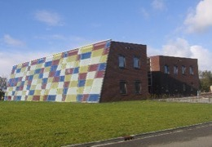 | 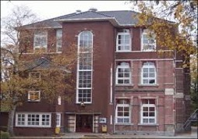 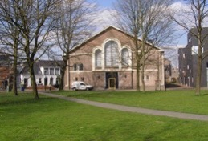 |  | 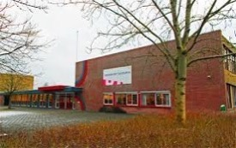 | 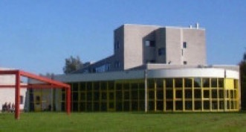 |  | 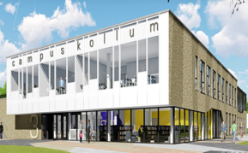 | 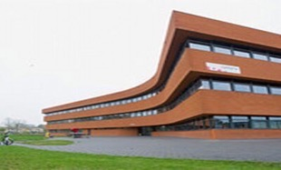 | 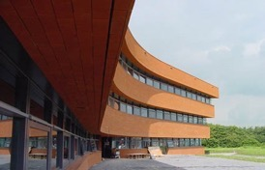 |  |  | 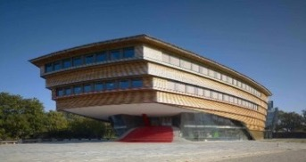 | 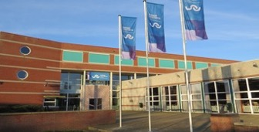 | 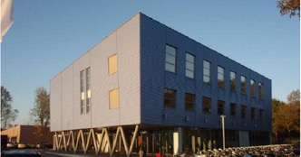 | 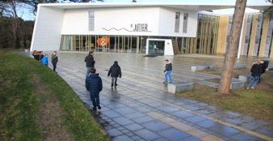
Adres | Parklaan 1 | Noorderweg 1 | Arendstuin 35 | Dr. Jacob Botkeweg 3 | Douwe Kalmaleane 2/4 |  | Gerrit Bleekerstraat 3 | Egelantierstraat 88 | Egelantierstraat 86 | Hempenserweg 33 | Melkemastate 29 | Prinsessenweg 4 | Kon. Julianastraat 3 | Ijsbaanweg 6 | Lutinelaan 3 | Elzenstraat 5
Postcode Plaats | 9103 ST Dokkum | 8911 ES Leeuwarden | 8911 ET Leeuwarden | 8935 AB Leeuwarden | 8915 HA Leeuwarden |  | 9291 BS Kollom | 8924 EP Leeuwarden | 8924 EP Leeuwarden | 8935 BC Leeuwarden | 8925 AX Leeuwarden | 8931 EG Leeuwarden | 8862 TA Harlingen | 8801 ER Franeker | 8899 BD Vlieland | 8924 JN Leeuwarden
Telefoonnummer
Brinnummer | 20DL12 | 20DL02 | 20DL02 | 20DL00 | 20DL06 | 20DL10 | 20DL01 | 20DL13 | 20DL04 | 20DL16 | 20DL16 | 20DL03 | 14DC00 | 14DC02 | 19EO/14DC06 | 20DL
Bestuurder | Dhr. F. Bangma
Algemeen E-mailadres
Digitaal Factuuradres | facturen@ovo-fryslannoord.nl
Gegevens (peildatum 1 januari 2023)
Aantal leerlingen | 434 | 443 |  | 818 | 419 | 462 | 310 | 196 | 437 | 76 | 64 | 418 | 1043 | 177 | 21 |  | 5318
Aantal onderwijzend personeel | 43 | 36 |  | 65 | 43 | 39 | 27 | 25 | 44 | 29 |  | 54 | 92 | 18 | 9 |  | 524
Aantal onderwijs ondersteunend personeel | 18 | 10 |  | 27 | 9 | 12 | 17 | 19 | 25 | 13 |  | 19 | 29 | 4 | 4 |  | 206
Onderwijs aanbod | VMBO-k+,VMBO-t, HAVO | VWO |  | HAVO, VWO | MAVO, HAVO | VMBO-t, HAVO, VWO | VMBO-t, HAVO, VWO | Praktijkonderwijs Schakelonderwijs 8+ | VMBO-t, HAVO | ISK NT2-onderwijs |  | VMBO-b, -k en gemengde leerweg | VMBO, MAVO, HAVO, Atheneum PRO | VMBO, MAVO | MAVO
Inventarisatie Audio Visuele Middelen
Merk(en) Touchscreens | Prowise | Prowise |  | Prowise | Prowise | Prowise | Prowise | Prowise | Prowise | Prowise |  | Prowise | Prowise | Prowise |  | Prowise | Prowise
Touchscreen 55 Inch
Touchscreen 65 Inch | 19 | 15 |  | 34 | 8 | 22 | 6 | 9 | 22 | 9 |  | 24 | 33 | 11 |  | 2 | 214
Touchscreen 75 Inch | 1 | 7 |  | 11 | 6 | 3 |  |  | 3 |  |  | 5 | 14 |  |  |  | 50
Touchscreen 85 Inch |  |  |  |  |  |  |  |  |  |  |  | 1 |  |  |  |  | 1
Merk(en) Televisies | Samsung | Samsung |  | Samsung |  | Samsung | Samsung | Samsung | Philips, Samsung | Samsung |  | Philips, Samsung | Philips, Samsung, Sharp |  |  | Samsung
Televisie (non-touch) >75 inch
Televisie (non-touch) 32-65 Inch | 1 | 2 |  | 1 |  | 1 | 2 | 1 | 2 | 3 |  | 5 | 6 |  |  | 2 | 26
Merk(en) Beamers | Epson | Epson |  | Epson | Epson | Epson | Epson | Epson | Epson | Epson |  | Epson | Epson | Epson |  | Epson | Epson
Short throw Beamer | 3 | 1 |  | 4 | 3 | 3 | 3 |  | 2 |  |  | 3 | 1 | 1 |  | 2 | 26
Longthrow Beamer
Audio apparaten (kantine opstellingen) | 1 | 1 |  | 1 | 1 |  |  |  | 1 |  |  | 1 | 1 | 1 |  |  | 8
Speakersets in lokalen (indien van toepassing) | (uitlopend, geintegreerd in Touchscreen) | (uitlopend, geintegreerd in Touchscreen) | (uitlopend, geintegreerd in Touchscreen) | (uitlopend, geintegreerd in Touchscreen) | (uitlopend, geintegreerd in Touchscreen) | (uitlopend, geintegreerd in Touchscreen) | (uitlopend, geintegreerd in Touchscreen) | (uitlopend, geintegreerd in Touchscreen) | (uitlopend, geintegreerd in Touchscreen) | (uitlopend, geintegreerd in Touchscreen) | (uitlopend, geintegreerd in Touchscreen) | (uitlopend, geintegreerd in Touchscreen) | (uitlopend, geintegreerd in Touchscreen) | (uitlopend, geintegreerd in Touchscreen) | (uitlopend, geintegreerd in Touchscreen) | (uitlopend, geintegreerd in Touchscreen)
Prognose bestellingen | 2024 - 10 touchsreens 2025 - 5 touchscreens 2026 - 100 touchscreens 2027 - 70 touchscreens

RSG Sneek (Magister Alvinus
RSG Sneek
 | Magister Alvinus | Tienerschool | ISK | Totalen RSG-Sneek
 | 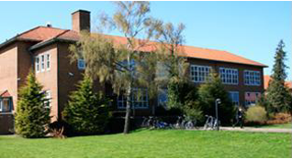 |  | 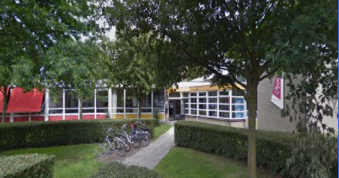
Adres | Almastraat 5 | Malta 2 | H. Sytstrastraat 1B
Postcode Plaats | 8601 EW Sneek | 8601 GW Sneek | 8602 TM Sneek
Telefoonnummer
Brinnummer | 16FP | 16FP | 16FP
Bestuurder | Dhr. Ir. S. Haverkamp
Algemeen E-mailadres
Digitaal Factuuradres | Crediteuren@rsg-sneek.nl
Gegevens (peildatum 1 januari 2023)
Aantal leerlingen | 1843 | 36 | 141 | 2020
Aantal onderwijzend personeel | 151 | 1 | 17 | 169
Aantal onderwijs ondersteunend personeel | 76 |  | 10 | 86
Onderwijs aanbod | VWO, HAVO, VMBO-GT, VMBO-BB/KB | tienerschool | internationale schakelklas
Inventarisatie Audio Visuele Middelen
Merk(en) Touchscreens | Prowise | Prowise | Prowise
Touchscreen 55 Inch
Touchscreen 65 Inch | 0 | 0 | 0 | 0
Touchscreen 75 Inch | 6 | 5 | 0 | 11
Touchscreen 85 Inch | 77 | 0 | 11 | 88
Merk(en) Televisies
Televisie (non-touch) >75 inch
Televisie (non-touch) 32-65 Inch | 3 | 2 | 0 | 5
Merk(en) Beamers | 0 | 0 | 0 | 0
Short throw Beamer
Longthrow Beamer | 2 | 0 | 0 | 2
Audio apparaten (kantine opstellingen) |  |  |  | 0
Speakersets in lokalen (indien van toepassing)
Prognose bestellingen | nihil | nihil | nihil

Simant
Simant
 | Linde college | SG Eekeringe | RSG Trom Meesters | RSG Trom Meesters | Stellingwerf college | Totalen Simant
 | 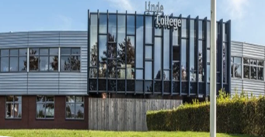 | 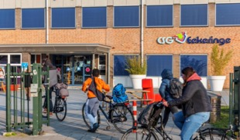 | 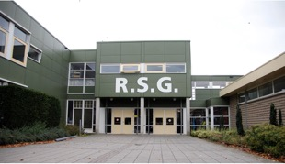 | 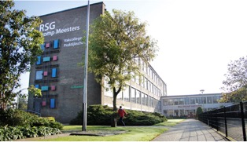 | 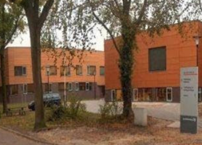
Adres | Drafsportlaan 22 | Oostwijkstraat 8 | Lijsterbesstraat 1 | Stationstraat 40 | Quadoelenweg 29
Postcode Plaats | 8472 AS Wolvega | 8331 ED Steenwijk | 8331 NS Steenwijk | 8331 GK Steenwijk | 8431 LN Oosterwolde
Telefoonnummer
Brinnummer | 19LO | 23 WU | 16GZ00 |  | 0015VQ
Bestuurder | Dhr. M.O. Vrolijk
Algemeen E-mailadres | www.simant.nl
Digitaal Factuuradres | factuur@lindecollege.nl | facturen@eekeringe.nl | debiteur@rsgtrompmeesters.nl |  | finadmin@stellingwerfcollege.nl
Gegevens (peildatum 1 januari 2023)
Aantal leerlingen | 1107 | 479 | 1005 | 188 | 1121 | 3900
Aantal onderwijzend personeel | 103 | 52 | 101 | 34 | 99 | 389
Aantal onderwijs ondersteunend personeel | 50 | 20 | 51 | 15 | 46 | 182
Onderwijs aanbod | VMBO, MAVO, HAVO, VWO |  | MAVO, HAVO, VWO | Plus (VSO) en Pro | VMBO, MAVO, HAVO, VWO
Inventarisatie Audio Visuele Middelen
Merk(en) Touchscreens | BenQ en Prowise
Touchscreen 55 Inch | 3
Touchscreen 65 Inch | 1 | 7 |  | 1 |  | 9
Touchscreen 75 Inch | 7 |  |  |  |  | 7
Touchscreen 85 Inch | 26 |  | 38 | 11 |  | 75
Merk(en) Televisies | LG
Televisie (non-touch) >75 inch
Televisie (non-touch) 32-65 Inch | 26 | 19 |  | 10 |  | 55
Merk(en) Beamers | Canon
Short throw Beamer | 8 |  | 9 | 11 | 8 | 36
Longthrow Beamer |  | 2 | 1 | 1 | 60 | 64
Audio apparaten (kantine opstellingen) | 1 | 2 | 1 | 1 | 1 | 6
Speakersets in lokalen (indien van toepassing) | 1 |  | 17 | 11 | 60 | 89
Prognose bestellingen | Gefaceerd vervangen van beamers voor Touchscreens |  |  |  | 2024 - 50 touchscreens

